窗帘价格
窗帘及设施采购及安装清单
项目名称：常州迎宾路幼儿园建设项目设计、采购、施工总承包（EPC一体化）—装饰专业分包工程
序号 | 楼层 | 项目名称 | 单位 | 数量 | 需求图 | 备注
一 |  | 窗帘
1 | 一层 | 布帘（全遮光/湛蓝色/洗涤除味）；褶皱系数1.5 ；式样满足甲方需求；按展开面积计算 | m2 | 385.00 | 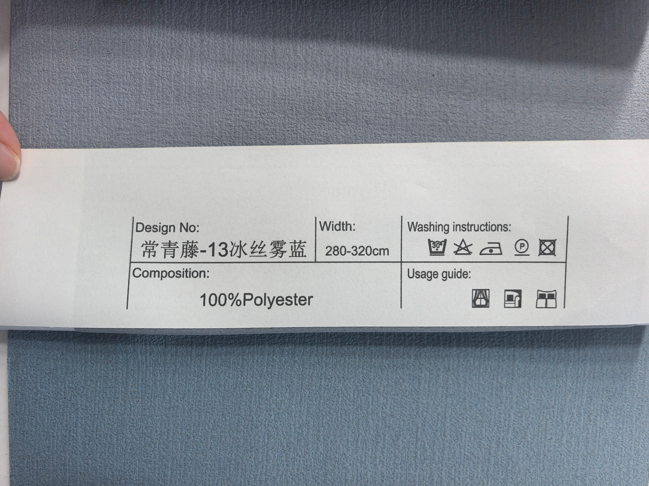
2 | 一层 | 纱帘（单层/本白色/洗涤除味）；褶皱系数1.5 ；式样满足甲方需求；按展开面积计算 | m2 | 440.00 | 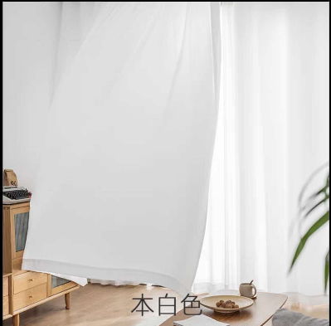
3 | 一层 | 窗帘移轨（铝合金/本色）；按轨道延长米计算 | m | 163.00
4 | 一层 | 卷帘（单层/灰色/除味）；按展开面积计算 | m2 | 5.50
5 | 二层 | 布帘（全遮光/翠绿色/洗涤除味）；褶皱系数1.5 ；式样满足甲方需求；按展开面积计算 | m2 | 360.00
6 | 二层 | 布帘（半遮光/翠绿色/洗涤除味）；褶皱系数1.5 ；式样满足甲方需求；按展开面积计算 | m2 | 55.00
7 | 二层 | 纱帘（单层/本白色/洗涤除味）；褶皱系数1.5 ；式样满足甲方需求；按展开面积计算 | m2 | 525.00 | 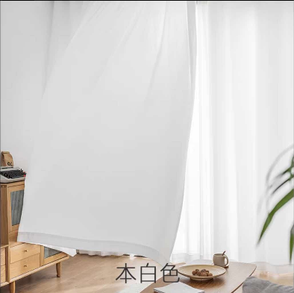
8 | 二层 | 利旧原幼儿园（梁下设置/拆/清洗/改幅宽幅高/熨烫） | m2 | 125.00 | 原料
9 | 二层 | 窗帘移轨（铝合金/本色）；按轨道延长米计算 | m | 170.00
10 | 二层 | 罗马杆（铝合金/白色）；按杆端延长米计算 | m | 30.00
11 | 二层 | 卷帘（单层/灰色/除味）；按展开面积计算 | m2 | 24.00
12 | 三层 | 布帘（全遮光/奶油色/洗涤除味）；褶皱系数1.5 ；式样满足甲方需求；按展开面积计算 | m2 | 285.00
13 | 三层 | 纱帘（单层/本白色/洗涤除味）；按展开面积计算 | m2 | 315.00 | 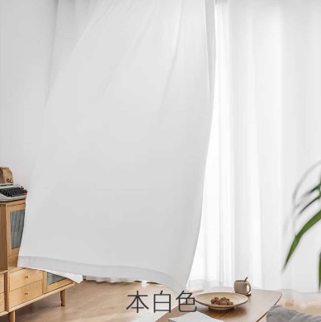
14 | 三层 | 窗帘移轨（铝合金/本色）；按轨道延长米计算 | m | 125.00
15 | 三层 | 卷帘（单层/灰色/除味）；按展开面积计算 | m2 | 22.00
二 |  | 设施
1 | 一层 | 幼儿物品储物架（五层/粉蓝渐变/单个H890*W370mm*D380mm/除味）；按个计算 | 个 | 35.00 | 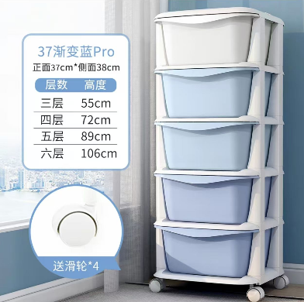
2 | 二层 | 幼儿物品储物架（五层/粉绿渐变/单个H890*W370mm*D380mm/除味）；按个计算 | 个 | 35.00
3 | 三层 | 幼儿物品储物架（五层/粉红渐变/单个H890*W370mm*D380mm/除味）；按个计算 | 个 | 35.00
4 | 二层 | 教师会议桌（单张W1600mm*D600mm/除味/滑轮限位/E0级桌板/喷涂钢管支腿支架/可折叠）；按张计算 | 张 | 10.00 | 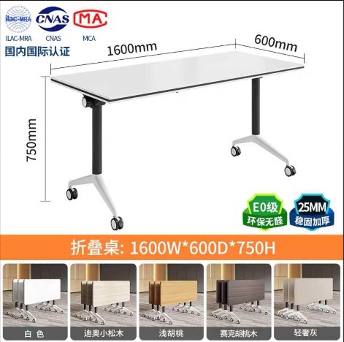
5 | 二层 | 教室会议椅（普通基础款/黑色/钢制支脚/网布PP材质）；按张计算 | 张 | 20.00 | 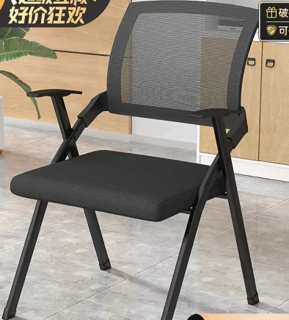
6 | 一～三层 | 门缝防夹手保护膜（长120厘米，宽18厘米和10厘米）；按扇计算 | 扇 | 106.00 | 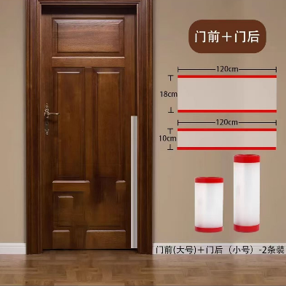
7 | 一～三层 | 透明防撞条（教室内方柱及走廊方柱，高100厘米）；按条计算 | 条 | 324.00 | 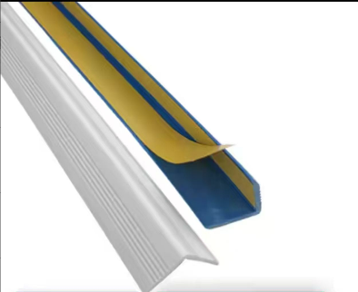
8 | 一～三层 | 透明防撞角（T型）；按个计算 | 个 | 50.00 | 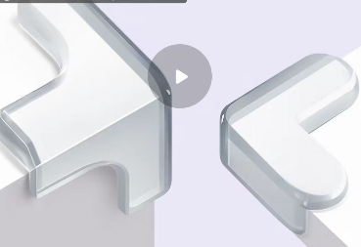
9 | 一～三层 | 透明防撞角（L型）；按个计算 | 个 | 50.00

